Sheet1
31472.47 | 23 | 1368.3682609

 |  |  |  | 分摊土地
1368.37 |  | 1368.33 | 基准 | 104.11 | 865.57 |  | 22032.18
1368.37 |  | 30104.14 |  | 108.78 | 761.46 |  | 25620.63
1368.37 |  |  |  |  |  |  | 13034.97
1368.37 |  |  |  |  | 515.9 |  | 21554.04
1368.37 |  |  |  |  |  |  | 24055.15
1368.37 |  |  |  |  |  |  | 11394.93
1368.37 |  |  |  |  |  |  | 31472.47
1368.37 |  |  |  |  |  | 10946.92 | 149164.37 | 37546.52 | 2755.48
1368.37
1368.37
1368.37
1368.37
1368.37
1368.37
1368.37
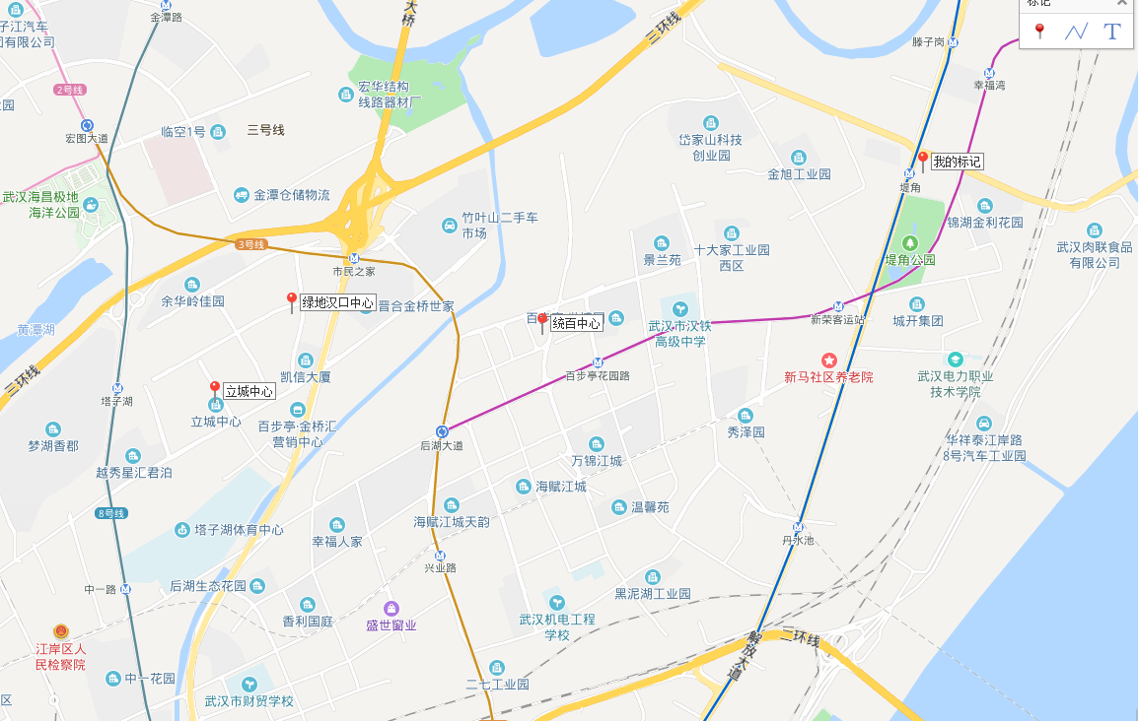
1368.37
1368.37
1368.37
1368.37
1368.37
1368.37
1368.37
1368.33

